財政規模
 | 39. 財政規模（人口１人当たり決算額）

 | 時点 2014（H26）年度（毎年） |  |  |  |  |  |  | 平 均 値 |  |  |  | 377,497
 | 単位 円 |  |  |  |  |  |  | 標準偏差 |  |  |  | 95,498
 | 市町村名 | 指標 | 順位 |  | #REF! | 備考 | 市町村名 | 指標 | 順位 |  | #REF! | 備考

 | 千葉県 | 377,497 |  | － |  |  | 八街市 | 288,621 |  | 45
 | 千葉市 | 392,728 |  | 20 |  |  | 印西市 | 351,653 |  | 26
 | 銚子市 | 363,891 |  | 25 |  |  | 白井市 | 286,154 |  | 46
 | 市川市 | 272,941 |  | 52 |  |  | 富里市 | 312,767 |  | 37
 | 船橋市 | 301,285 |  | 42 |  |  | 南房総市 | 617,624 |  | 2
 | 館山市 | 364,646 |  | 23 |  |  | 匝瑳市 | 405,688 |  | 19
 | 木更津市 | 307,902 |  | 40 |  |  | 香取市 | 389,819 |  | 21
 | 松戸市 | 292,095 |  | 44 |  |  | 山武市 | 414,331 |  | 17
 | 野田市 | 317,940 |  | 34 |  |  | いすみ市 | 424,344 |  | 14
 | 茂原市 | 319,440 |  | 33 |  |  | 大網白里市 | 277,369 |  | 50
 | 成田市 | 480,827 |  | 11 |  |  | 酒々井町 | 277,339 |  | 51
 | 佐倉市 | 255,808 |  | 54 |  |  | 栄町 | 338,489 |  | 30
 | 東金市 | 316,003 |  | 35 |  |  | 神崎町 | 530,836 |  | 5
 | 旭市 | 419,919 |  | 16 |  |  | 多古町 | 383,388 |  | 22
 | 習志野市 | 308,994 |  | 39 |  |  | 東庄町 | 309,929 |  | 38
 | 柏市 | 282,346 |  | 47 |  |  | 九十九里町 | 346,146 |  | 27
 | 勝浦市 | 538,716 |  | 4 |  |  | 芝山町 | 654,513 |  | 1
 | 市原市 | 305,207 |  | 41 |  |  | 横芝光町 | 421,199 |  | 15
 | 流山市 | 278,653 |  | 48 |  |  | 一宮町 | 345,138 |  | 28
 | 八千代市 | 314,382 |  | 36 |  |  | 睦沢町 | 500,150 |  | 8
 | 我孫子市 | 267,159 |  | 53 |  |  | 長生村 | 337,367 |  | 31
 | 鴨川市 | 495,821 |  | 9 |  |  | 白子町 | 364,289 |  | 24
 | 鎌ケ谷市 | 300,931 |  | 43 |  |  | 長柄町 | 507,594 |  | 7
 | 君津市 | 327,178 |  | 32 |  |  | 長南町 | 495,750 |  | 10
 | 富津市 | 339,843 |  | 29 |  |  | 大多喜町 | 452,144 |  | 12
 | 浦安市 | 544,915 |  | 3 |  |  | 御宿町 | 411,063 |  | 18
 | 四街道市 | 277,936 |  | 49 |  |  | 鋸南町 | 524,725 |  | 6
 | 袖ケ浦市 | 428,907 |  | 13

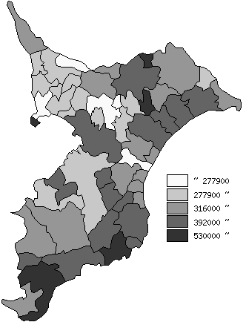
 | 千葉県の推移
平成22年度 | 346761
平成23年度 | 350647
平成24年度 | 354139
平成25年度 | 367993
平成26年度 | 377497

《備 考》 ・資料出所 総務省「市町村別決算状況調」 ・算出方法 歳出総額÷住民基本台帳人口(H27.1.1) 注) 県数値は、単純平均値です。

